PORTADA
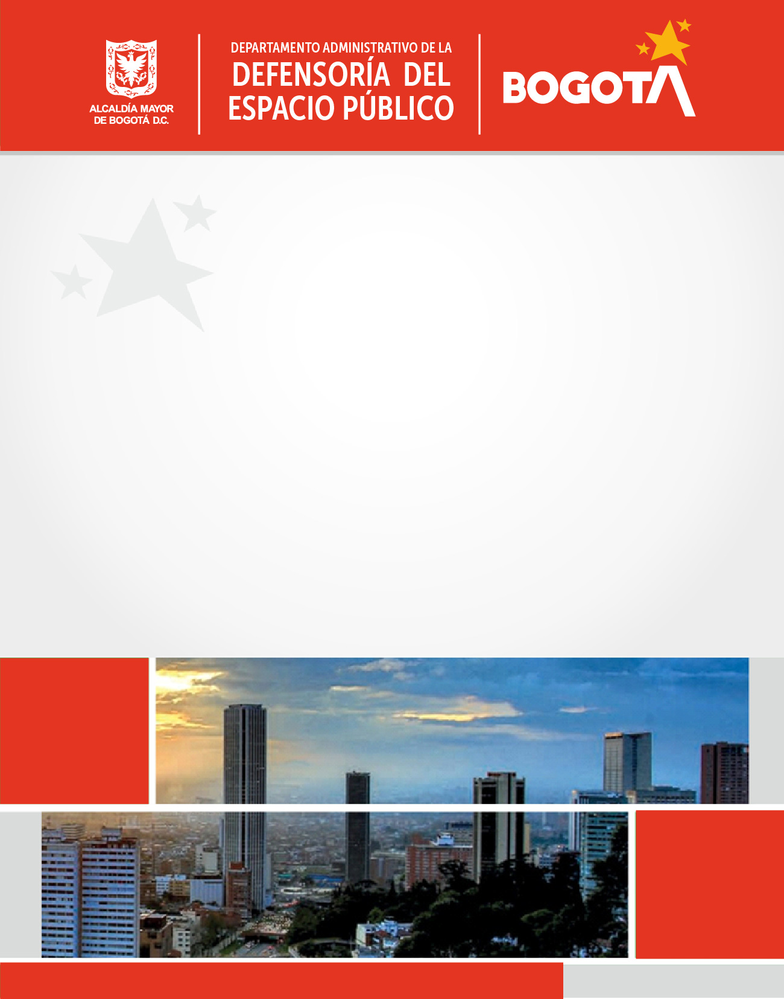

Código SG/MIPG
Vigencia desde
Versión
127-PPPDE-01
31/01/2022
7
PLAN DE
PARTICIPACIÓN
CIUDADANA
- DADEP -
2022

Proceso Direccionamiento Estratégico

Participación ciudadana 2022
Código:
Versión:
Vigente desde:
127-PPPDE-01
6
31/01/2022
 |  |  | PLAN DE PARTICIPACIÓN CIUDADANA
Entidad |  |  | DEPARTAMENTO ADMINISTRATIVO DE LA DEFENSORÍA DEL ESPACIO PÚBLICO - DADEP - |  |  |  |  |  |  | Vigencia | 2022

Cronograma de actividades de participación ciudadana |  |  |  |  |  |  |  |  |  |  |  |  |  |  |  |  |  |  |  |  |  | SEGUIMIENTOS
No. | Estrategia |  | Nombre de la actividad/Acción de gestión institucional | Instrumento de planeación asociado a la acción de gestión institucional | Objetivo de la actividad | Indicador | Meta | Producto/ Entregable | Grupo de interés beneficiado por la actividad |  | Articulación estratégica de la actividad | Tipo de espacio de diálogo que se desarrollará (foro, mesa de trabajo, reunión zonal, feria de la gestión, audiencia pública participativa, chat virtual, facebook live etc.) | Modalidad del espacio | Lugar o espacio donde se realizará la actividad | Articulación con entidades o aliados | Nivel de participación | Etapa del ciclo de la gestión | Fecha programada inicio | Fecha programada fin | Dependencia (s) responsable (s) | Correo de contacto para recibir más información | Primer trimestre
 |  |  |  |  |  |  |  |  | Instancia de participación legalmente constituida | Grupo(s) de valor invitado(s)
1 |  | Gestión social: Articular integralmente los mecanismos que promueven la participación, el control social, la inclusión y la vinculación efectiva de los diferentes actores para el mejoramiento de la gestión institucional y el logro de los objetivos misionales. | Socialización de Normas para la entrega de zonas de cesión | Plan de Acción | Socializar a las personas que accedan a las curadurías urbanas, el procedimiento para la entrega oportuna de las zonas de cesión al Distrito Capital | % de ejecución de la actividad100% | Realizar un evento de socializar del procedimiento para la entrega oportuna de las zonas de cesión al Distrito Capital | Diálogo ciudadano: Evento de socializar del procedimiento para la entrega oportuna de las zonas de cesión al Distrito Capital | Mesa de seguimiento a la entrega de zonas de cesión en Bogotá: Constructores, Urbanizadores, Curadurías Urbanas y Ciudadanía en general | Constructores, Urbanizadores. Curadurías y ciudadanía en general | Mejorar la coordinación interinstitucional con todas las entidades que tienen competencia en materia de espacio público, así como la comunicación con los grupos de interés y de valor. | Taller | Presencial | Auditorio | Curadurías Urbanas, Camacol | Participación en la información | Diagnóstico participativo | 2022-01-15 | 2022-05-31 | Subdirección de Registro Inmobiliario | ardiaz@dadep.gov.co | El 25 de marzo de la presente vigencia se llevo a cavo en la sala Colombia del DADEP, la mesa taller con los curadores Urbanos Bogotá en donde se socializó la modificación del Decreto 845 de 2019 el cual establece el procedimeitno de la entrega oportuna de las zonas de cesión al Distrito Capital, por parte de los urbanizadores, | Formulación participativa | Telefónico | Control y evaluación
2 | Gestión social: Articular integralmente los mecanismos que promueven la participación, el control social, la inclusión y la vinculación efectiva de los diferentes actores para el mejoramiento de la gestión institucional y el logro de los objetivos misionales. |  | Diálogos ciudadanos | Plan de Acción | Acciones adelantadas para trabajar con la comunidad en el diagnóstico, planeación, ejecución y/o verificacion de temas relacionadas con la administración y defensa de espacio público. | % de ejecución de la actividad 100% | Desarrollar 4 diágolos ciudadanos | Diálogos ciudadanos Cielo abierto | NA | Ciudadanos habitantes de la localidad donde se desarrolla el Dialogo ciudadano. | Contribuir al incremento del uso, goce y disfrute del patrimonio inmobiliario distrital y el espacio público, con acceso universal a la ciudadanía. | Audiencia pública participativa o redes sociales | Presencial y/o Virtual | En territorio o en redes virtuales | Alcaldías locales | Participación en la información | Seguimiento y evaluación participativa | 2022-03-01 | 2022-11-30 | Subdirección de Administración Inmobiliaria | alozano@dadep.gov.co | El 29 de marzo del 2022 se realizó en el auditorio naranja de la Secretaría de Movilidad, el Diálogo Ciudadano denominado "Bogotá Cielo Abierto 2.0 llego para quedarse" actividade en donde el DADEP socializó el Decreto 070 de 2022 a los representantes del sector gastronómico, artistas y vendedores informales, quienes participaron activamente manifestando sus inquietudes y sugerencias, como se evidencia en el informe del evento. | Formulación participativa | Telefónico | Control y evaluación
 |  |  |  |  |  |  |  | Dialogo ciudadano: Caminando Con-Sentido | N.A. | Ciudadanos en general |  | Conversatorio | Presencial | En territorio | N.A. | Consulta | Diagnóstico participativo | 2022-04-01 | 31/11/2021 | Subdirección de Registro Inmobiliario | ardiaz@dadep.gov.co
 |  |  |  |  |  |  |  | Diálogo ciudadano con Niños y Jovenes de la Fundación Casa de la Infancia | Alianza Fundación Casa de la Infancia | Niños y Jovenes de la Fundación Casa de la Infancia |  | Conversatorio | Presencial | En territorio | Fundación Casa de la Infancia | Participación en la información | Seguimiento y evaluación participativa | 2022-04-01 | 31/11/2022 | Subdirección de Registro Inmobiliario | ardiaz@dadep.gov.co
 |  |  |  |  | Acciones adelantadas para trabajar con la comunidad en el diagnóstico, planeación, ejecución y/o verificacion de temas relacionadas con las estratégias de Talento Humano en el DADEP |  |  | Diálogo ciudadano- Talento Humano | N.A. | Ciudadanos en general | Dar a conocer a la ciudadania en general. Las estrategias de talento humano ejecutadas al inrerior de la entidad de forma transparente y meritografica | Conversatorio | Virtual | Plataforma virtual | Veeduría Distrital DASC | Participación en la información | Diagnóstico participativo | 2022-05-18 | 2022-11-30 | Subdirección Administrativa, Financiera y de Control Disciplinario | mpcorredor@dadep.goc.co
3 |  | Gestión social: Articular integralmente los mecanismos que promueven la participación, el control social, la inclusión y la vinculación efectiva de los diferentes actores para el mejoramiento de la gestión institucional y el logro de los objetivos misionales. | Workshop Espacio Público en la ruralidad | Plan Municipal/Distrital de Desarrollo | Aunar esfuerzos en caracterizar e inventariar el espacio público, de manera que pueda existir una base de datos para la toma de decisiones sobre este territorio. | % de ejecución de la actividad100% | Realizar un conversatorio para caracterizar el espacio público rural en Bogotá | Conversatorio | N.A. | Líderes y/o lideresas de la ruralidad, Habitantes del territorio rural, ciudadanos interesados en espacio público. | Aumentar la oferta cuantitativa, cualitativa y la equidad territorial del patrimonio inmobiliario distrital y el espacio público. | Conversatorio | Presencial | Auditorio | Alcaldía Locales, Universidades | Participación en la información | Ejecución participativa | 2022-06-01 | 2022-08-31 | Subdirección de Registro Inmobiliario | srojas@dadep.gov.co |  |  |  | Participación en la información
4 |  | Gestión social: Articular integralmente los mecanismos que promueven la participación, el control social, la inclusión y la vinculación efectiva de los diferentes actores para el mejoramiento de la gestión institucional y el logro de los objetivos misionales. | Evento Transforma tu Entorno - Escuela de Espacio Público. | Plan de Acción | Promover la revitalización, recuperación y generación de escenarios para la participación ciudadana que fortalezcan el sentido de pertenencia y apropiación del espacio público, por medio de actividades rápidas y económicas que favorezcan el intercambio de saberes y necesidades comunitarias que conducen a transformaciones de escala local. | % de ejecución de la actividad100% | Realizar un evento con la comunidad en espacios públicos cercanos a su hábitat. | Un evento en territorio para promover la revitalización, recuperación y generación de escenarios para la participación ciudadana | NA | Organizaciones de base comunitaria suscritas al territorio, la Academia que forma en áreas del conocimiento relacionadas con ciencias del hábitat, urbanismo, desarrollo urbano, entre otras, y habitantes del sector objeto de intervención. | Contribuir al incremento del uso, goce y disfrute del patrimonio inmobiliario distrital y el espacio público, con acceso universal a la ciudadanía. | Reunión zonal de jornada pedagógica | Presencial | En territorio | NA | Ejecución o Implementación Participativa | Ejecución participativa | 2022-07-01 | 2022-07-31 | Subdirección de Administración Inmobiliaria | alozano@dadep.gov.co
5 |  | Gestión social: Articular integralmente los mecanismos que promueven la participación, el control social, la inclusión y la vinculación efectiva de los diferentes actores para el mejoramiento de la gestión institucional y el logro de los objetivos misionales. | Gala de proclamación II Bienal de Espacio Público de Bogotá | Plan Municipal/Distrital de Desarrollo | Dar a conocer el trabajo que adelanta la Defensoría del Espacio Público en reconocer, difundir y promover las mejores prácticas en la generación, recuperación y sostenibilidad del espacio público en Bogotá. | % de ejecución de la actividad100% | Realización de la II Bienal de espacio público “Espacios de vida, sitios de encuentro” | Evento de “Espacios de vida, sitios de encuentro” | N.A. | Academia, gremio de constructores y arquitectos, entidades públicas distritales, y actores sociales y comunitarios. | Mejorar la coordinación interinstitucional con todas las entidades que tienen competencia en materia de espacio público, así como la comunicación con los grupos de interés y de valor. | Conversatorio | Presencial | Auditorio | Convenio con la Sociedad Colombiana de Arquitectos | Ejecución o Implementaci ón Participativa | Seguimiento y evaluación participativa | 2022-08-01 | 2022-08-31 | Subdirección de Registro Inmobiliario | ardiaz@dadep.gov.co | El 28 de febrero del 2022 se llevo a cavo la Gala de proclamación de ganadores de la II Bienal de Espacio Público de Bogotá. Evento donde se reconocio i divulgó las mejores propuestas de los ciudadanos que aportaron a la generación, recuperación y sostenibilidad del espacio público de Bogota. | Diagnóstico participativo | Presencial | Consulta
6 |  | Gestión social: Articular integralmente los mecanismos que promueven la participación, el control social, la inclusión y la vinculación efectiva de los diferentes actores para el mejoramiento de la gestión institucional y el logro de los objetivos misionales. | Día de la Política Pública del Espacio Público | Plan Municipal/Distrital de Desarrollo | Incentivar la confianza de los ciudadanos en el uso y goce del espacio público en el Distrito. | % de ejecución de la actividad100% | Desarrollar una semana de ejercicios didácticos para articular los aportes de las comunidades, para incentivar la confianza ciudadana en temas de espacio público. | Ejercicios didácticos para pensar el espacio público de manera colectiva | N.A | Ciudadanía | Aumentar la oferta cuantitativa, cualitativa y la equidad territorial del patrimonio inmobiliario distrital y el espacio público. | Taller | Presencial | Auditorio | Universidades | Ejecución o Implementación Participativa | Ejecución participativa | 2022-08-01 | 2022-08-31 | Subdirección de Registro Inmobiliario | srojas@dadep.gov.co |  |  | Presencial y/o Virtual
7 |  | Gestión social: Articular integralmente los mecanismos que promueven la participación, el control social, la inclusión y la vinculación efectiva de los diferentes actores para el mejoramiento de la gestión institucional y el logro de los objetivos misionales. | Lanzamiento manual de urbanismo táctico | Plan Municipal/Distrital de Desarrollo | Formular una herramienta que permita definir criterios unificados en la gestión del espacio público por parte de las entidades distritales. | % de ejecución de la actividad100% | Un manual de urbanismo táctico | Manual de urbanismo táctico | N.A. | Academia, entidades públicas distritales, y actores sociales y comunitarios. | Mejorar la coordinación interinstitucional con todas las entidades que tienen competencia en materia de espacio público, así como la comunicación con los grupos de interés y de valor. | Conversatorio | Presencial | Auditorio | Sociedad Colombiana de Arquitectos | Participación en la información | Ejecución participativa | 2022-08-01 | 2022-08-31 | Subdirección de Registro Inmobiliario | srojas@dadep.gov.co |  | Ejecución participativa | Virtual | Formulación participativa
8 |  | Gestión social: Articular integralmente los mecanismos que promueven la participación, el control social, la inclusión y la vinculación efectiva de los diferentes actores para el mejoramiento de la gestión institucional y el logro de los objetivos misionales. | Celebración del día del Espacio Público | Plan de Acción | Promover de la cultura ciudadana, para potencializar el cuidado, promoción, defensa, recuperación, protección y control del espacio público, mediante un proceso de innovación y cocreación con la comunidad. | % de ejecución de la actividad100% | Realizar un evento que promueva la cultura ciudadana y su participación en el cuidado del espacio público, | Un evento en territorio para promover la cultura ciudadana | NA | Líderes, lideresas, JAC y ciudadanía en general. Organizaciones comunitarias, sociales, artísticas, culturales, ambientales, academia, entre otras, interesados en temáticas relacionadas con espacio público, | Contribuir al incremento del uso, goce y disfrute del patrimonio inmobiliario distrital y el espacio público, con acceso universal a la ciudadanía. | Reunión zonal de jornada pedagógica | Presencial | En territorio | IDRD - IDU | Ejecución o Implementación Participativa | Ejecución participativa | 2022-07-01 | 2022-07-31 | Subdirección de Administración Inmobiliaria | alozano@dadep.gov.co
9 |  | Gestión social: Articular integralmente los mecanismos que promueven la participación, el control social, la inclusión y la vinculación efectiva de los diferentes actores para el mejoramiento de la gestión institucional y el logro de los objetivos misionales. | Espacio Abierto Iberoamérica | Plan de Acción | Visibilizar, a través de distintos canales virtuales y presenciales, los espacios públicos más representativos del Distrito Capital, y de otras ciudades de Iberoamérica, para promover la apropiación colectiva, el sentido de pertenencia, el conocimiento, el cuidado, el goce y el disfrute de los espacios de uso público. | % de ejecución de la actividad100% | Realizar 8 recorridos en espacios públicos representativos de Bogotá y compilarlos en un informe que se publica en los canales de información de la entidad. | Informe con los 8 recorridos por espacios públicos de Bogotá. | NA | Entidades del orden distrital, nacional e internacional que tienen mandatos misionales sobre el espacio de público, la entidade, academicas y la ciudadanía en general interesada en temáticas relacionadas con el cuidado del espacio público. | Contribuir al incremento del uso, goce y disfrute del patrimonio inmobiliario distrital y el espacio público, con acceso universal a la ciudadanía. | Reuniones y Redes sociales | Presencial y/o Virtual | En territorio y en redes virtuales | Entes territoriales de Bogotá, Buenos Aires, Ciudad de México y Madrid | Participación en la información | Seguimiento y evaluación participativa | 2022-09-01 | 2022-09-30 | Subdirección de Administración Inmobiliaria | alozano@dadep.gov.co
10 |  | Gestión social: Articular integralmente los mecanismos que promueven la participación, el control social, la inclusión y la vinculación efectiva de los diferentes actores para el mejoramiento de la gestión institucional y el logro de los objetivos misionales. | Evento Mi Espacio, Mi Bici - Escuela de Espacio Público | Plan de Acción | Recorrer la ciudad en bicicleta para promover el reconocimiento del espacio público, con una visión de género y patrimonial, estimulando el uso del espacio público con sistemas de movilidad alternativa sostenible. | % de ejecución de la actividad100% | Realizar 2 recorridos en el espacio público usando la bicicleta | 2 recorridos por el espacio público | NA | Ciudadanía en general. Colectivos de biciusuarios y biciusuarias, Entidades del orden distrital y nacional que tienen mandatos misionales sobre el espacio de público, la Academia que forma en áreas del conocimiento relacionadas con ciencias del hábitat, urbanismo, desarrollo urbano, entre otras, y habitantes del sector donde se desarrolla el recorrido. | Contribuir al incremento del uso, goce y disfrute del patrimonio inmobiliario distrital y el espacio público, con acceso universal a la ciudadanía. | Reunión zonal de jornada pedagógica | Presencial | En territorio | IDPC-SECRETARÍA DE LA MUJER | Ejecución o Implementación Participativa | Ejecución participativa | 2022-11-01 | 2022-11-30 | Subdirección de Administración Inmobiliaria | alozano@dadep.gov.co
11 |  | Gestión social: Articular integralmente los mecanismos que promueven la participación, el control social, la inclusión y la vinculación efectiva de los diferentes actores para el mejoramiento de la gestión institucional y el logro de los objetivos misionales. | Seminario: Indicadores de Espacio Público | Plan Municipal/Distrital de Desarrollo | Definir y abordar las dinámicas sobre la implementación de la política de Espacio Público, a través del indicador de caminabilidad en la ciudad. | % de ejecución de la actividad100% | Realizar un evento de socialización del indicador de caminabilidad en el Distrito Capital | Un evento de socialización del indicador de caminabilidad en el Distrito Capital | Mesa de trabajo de la política distrital de espacio público: Secretaría de Movilidad, IDU, IDECA UAEDC. | entidades del orden nacional, academia, organizaciones con fines asociados al espacio público y público en general interesado en el tema. Ciudadanía. | Aumentar la oferta cuantitativa, cualitativa y la equidad territorial del patrimonio inmobiliario distrital y el espacio público. | Seminario | Presencial | Auditorio | Información suministrada por IDU, IDRD. Secretaría Distrital de Ambiente | Ejecución o Implementaci ón Participativa | Ejecución participativa | 2022-12-01 | 2022-11-30 | Subdirección de Registro Inmobiliario | srojas@dadep.gov.co |  | Diagnóstico participativo | Presencial | Consulta
12 |  | Gestión social: Articular integralmente los mecanismos que promueven la participación, el control social, la inclusión y la vinculación efectiva de los diferentes actores para el mejoramiento de la gestión institucional y el logro de los objetivos misionales. | Lanzamiento Visor Geográfico Observatorio de Espacio Público | Plan Municipal/Distrital de Desarrollo | Generar a travès de la herramienta de difusión de datos la información relevante, confiable y actualizada que aporte a la construcción de conocimiento sobre características, procesos y dinámicas relacionadas con el espacio público en el marco de la Ley de Transparencia y del Derecho de Acceso a la Información Pública. | % de ejecución de la actividad100% | Realizar un evento para la socialización del visor geográfico del Observatorio del Espacio Público | Visor geográfico socializado | N.A. | Personal interno DADEP, Entidades del orden nacional, departamental y distrital, público en general. | Mejorar la coordinación interinstitucional con todas las entidades que tienen competencia en materia de espacio público, así como la comunicación con los grupos de interés y de valor. | Conversatorio (Webnar) | Presencial | Auditorio | N.A. | Participación en la información | Ejecución participativa | 2022-12-01 | 2022-12-31 | Subdirección de Registro Inmobiliario | ardiaz@dadep.gov.co |  | Seguimiento y evaluación participativa |  | Ejecución o Implementación Participativa
...

